Лист1
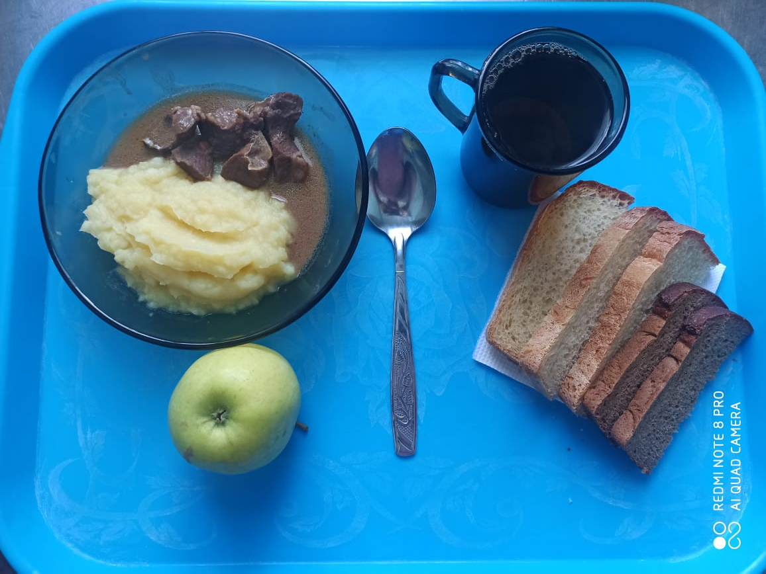
Школа | МБОУ ООШ №25 имени В.В.Буракова станицы Баракаевской |  |  | Отд./корп |  |  |  | День | 20.01.2022г

Прием пищи | Раздел | № рец. | Блюдо | Выход, г | Цена | Калорийность | Белки | Жиры | Углеводы

завтрак | Фрукты свежие | 112 | Яблоки свежие | 120 |  | 47 | 0.4 | 0.4 | 9.8
5-9 классы | Гор.блюдо | 408 | Сердце в соусе | 120 |  | 280.80 | 29.16 | 16.08 | 4.92
 | Гарнир | 426 | Картофель отварной | 150 |  | 146.02 | 2.85 | 6.15 | 19.05
 | Напиток | 493 | Чай с сахаром | 200 |  | 60.00 | 0.10 | 0.00 | 15.00
 | Хлеб | 109 | Хлеб ржаной | 23 |  | 40.02 | 1.52 | 0.28 | 11.50
 |  | 108 | Хлеб пшеничный | 50 |  | 117.50 | 3.80 | 0.40 | 38.88

 |  |  |  |  | 61.74р. | 691.34 | 37.83 | 23.31 | 99.15
Завтрак | Гор.блюдо | 408 | Сердце в соусе | 120 |  | 280.80 | 29.16 | 16.08 | 4.92
сотрудники | Гарнир | 426 | Картофель отварной | 150 |  | 146.02 | 2.85 | 6.15 | 19.05
 | Напиток | 493 | Чай с сахаром | 200 |  | 60.00 | 0.10 | 0.00 | 15.00
 | Хлеб | 109 | Хлеб ржаной | 23 |  | 40.02 | 1.52 | 0.28 | 11.50
 |  | 108 | Хлеб пшеничный | 50 |  | 117.50 | 3.80 | 0.40 | 38.88

 |  |  |  |  | 54.71р. | 644.34 | 37.43 | 22.91 | 89.35

